상품제안서
빛나 황진이 시리즈 자개 2종세트 (명함케이스+USB메모리) (USB2.0) 4GB~128GB | 상품코드: F32477

 |  |  |  |  |  |  | 02-412-0044 | www.easy1.co.kr
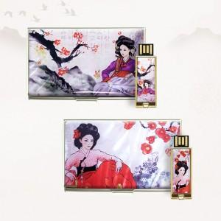

【상세/제작정보】

【인쇄/포장옵션】 | 레이저 / 포장지포장

【공급단가】 | 수량 | 50~ | 100~ | 500~ | 1,000~ | 2,000~
*VAT별도 | 8GB | 16,920원 | 16,630원 | 16,210원 | 15,930원 | 15,510원
 | 16GB | 18,840원 | 18,520원 | 18,050원 | 17,740원 | 17,270원
 | 32GB | 20,280원 | 19,940원 | 19,430원 | 19,090원 | 18,590원
 | 64GB | 23,400원 | 23,010원 | 22,420원 | 22,030원 | 21,450원

【상품 URL】 | https://easy1.co.kr:443/src/goods_detail.php?gdno=32477

